C437001-对方余额盖章已确认
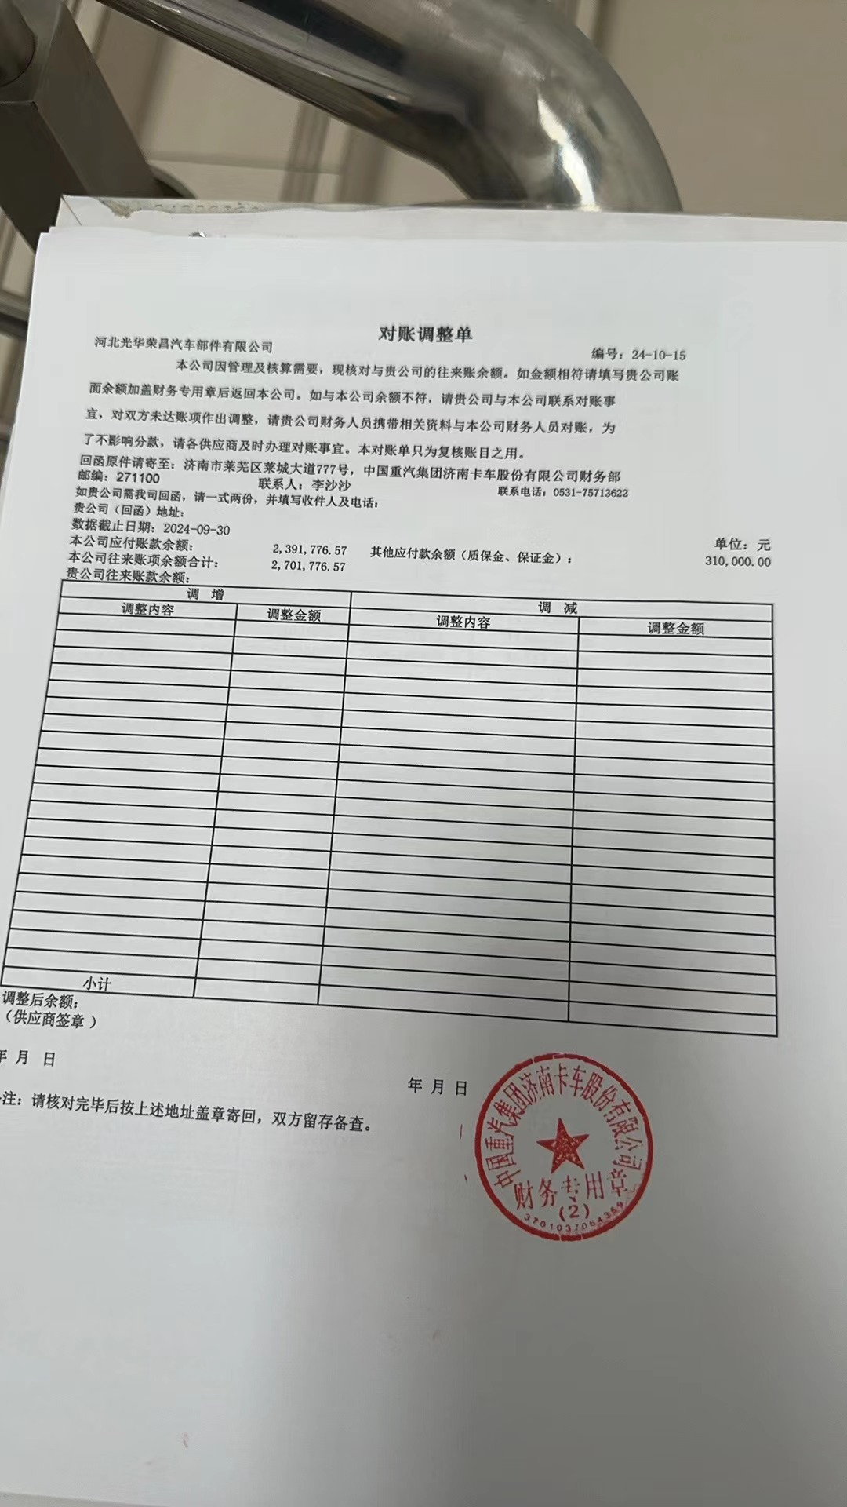
往来账户对账调节表
编制单位 | 河北光华荣昌汽车部件有限公司 |  |  | 对方单位 | 中国重汽集团济南卡车股份有限公司
核算账户： |  | 应收账款 |  | 核算账户： |  | 应付账款
截至2024年9月30日账面余额 |  | 借 | 2,983,365.07 | 截至2024年9月30日账面余额 |  | 贷
应加本方未达账项业务 |  | 借方 | 贷方 | 应加本方未达账项业务 |  | 借方 | 贷方
日期 | 摘要 |  |  | 日期 | 摘要

 | 小计 | 0.00 | 0.00 |  |  |  | 0.00

合计 |  |  |  | 合计
调整后金额 |  |  |  | 调整后金额 |  | 0.00
单位对账人签字 |  |  |  | 单位对账人签字
单位盖章（财务章）： |  |  |  | 单位盖章（财务章）：

C437012
